Hoja1
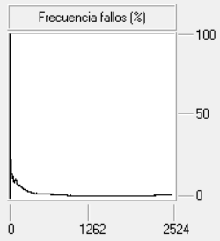
Función de correspondencia | Traza | Tamaño de la caché | Algoritmo de reemplazo | Frecuencia de fallos (%)
Totalmente Asociativa | COMP | 4 Kb | Aleatorio | 2,50 - 2,54 - 2,61 | 4º
Totalmente Asociativa | COMP | 4 Kb | LRU | 2.26 | 1º
Totalmente Asociativa | COMP | 4 Kb | FIFO | 2.34 | 2º
Totalmente Asociativa | COMP | 4 Kb | LFU | 2.42 | 3º

